微生信示例187

Label | Strand | Frame | Start | Stop | Length (nt | aa) | 微生信，您身边的数据分析，可视化专家
ORF16 | - | 2 | 2034 | 1687 | 348 | 115 | https://www.bioinformatics.com.cn/plot_ncbi_orffinder_six_frame_translation_output_visualization_187
ORF18 | - | 2 | 579 | 247 | 333 | 110
ORF14 | - | 1 | 1912 | 1613 | 300 | 99 | 输出示例图
ORF20 | - | 3 | 1229 | 933 | 297 | 98
ORF15 | - | 1 | 1357 | 1112 | 246 | 81
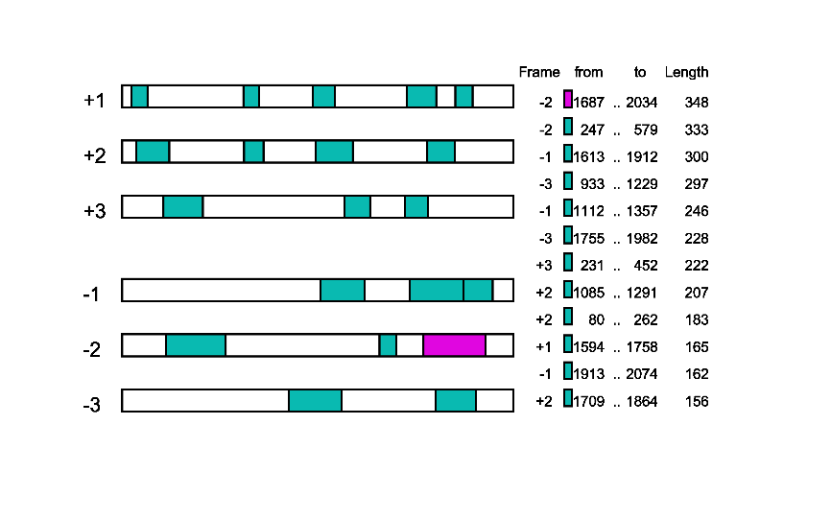
ORF19 | - | 3 | 1982 | 1755 | 228 | 75
ORF10 | + | 3 | 231 | 452 | 222 | 73
ORF8 | + | 2 | 1085 | 1291 | 207 | 68
ORF6 | + | 2 | 80 | 262 | 183 | 60
ORF4 | + | 1 | 1594 | 1758 | 165 | 54
ORF13 | - | 1 | 2074 | 1913 | 162 | 53
ORF9 | + | 2 | 1709 | 1864 | 156 | 51
ORF11 | + | 3 | 1245 | 1388 | 144 | 47
ORF12 | + | 3 | 1584 | 1712 | 129 | 42
ORF3 | + | 1 | 1069 | 1191 | 123 | 40
ORF7 | + | 2 | 683 | 790 | 108 | 35
ORF17 | - | 2 | 1536 | 1441 | 96 | 31
ORF5 | + | 1 | 1867 | 1962 | 96 | 31
ORF1 | + | 1 | 52 | 141 | 90 | 29
ORF2 | + | 1 | 679 | 765 | 87 | 28

 |  |  |  |  |  | 注意：

 |  |  |  |  |  | 使用问题，或数据分析合作意向
 |  |  |  |  |  | 请微信扫码联系我们

